Sheet1
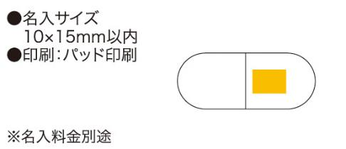
提 案 書

カプセルボールペン |  | 参考上代 | ¥80 | 販売価格
 |  | （税別） |  | （税別）
【JAN】 | 4562121883925
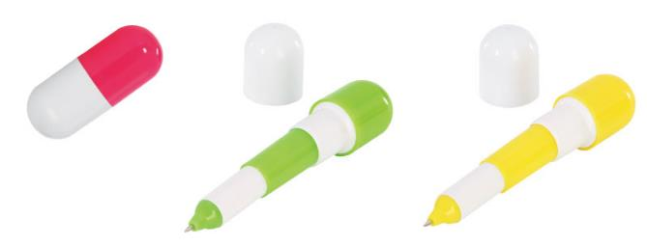 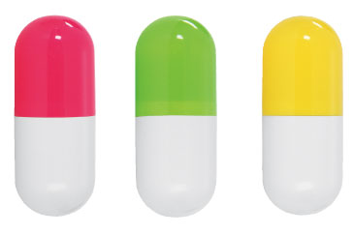 |  |  | 商品番号】 6323 【本体サイズ】 使用時：φ23×113mm・9g 収納時：φ23×57mm 【パッケージサイズ】 70×80×24mm・10g 【個装形態】 ポリ袋入 【色・柄】 イエロー・ピンク・グリーン（色指定不可） 【材質】 ABS樹脂 【入数】 600 【商品説明】 コンパクトで携帯に便利なカプセル型のかわいいボールペン 【生産国】 中国

